Sheet1
1 | 科举乡试

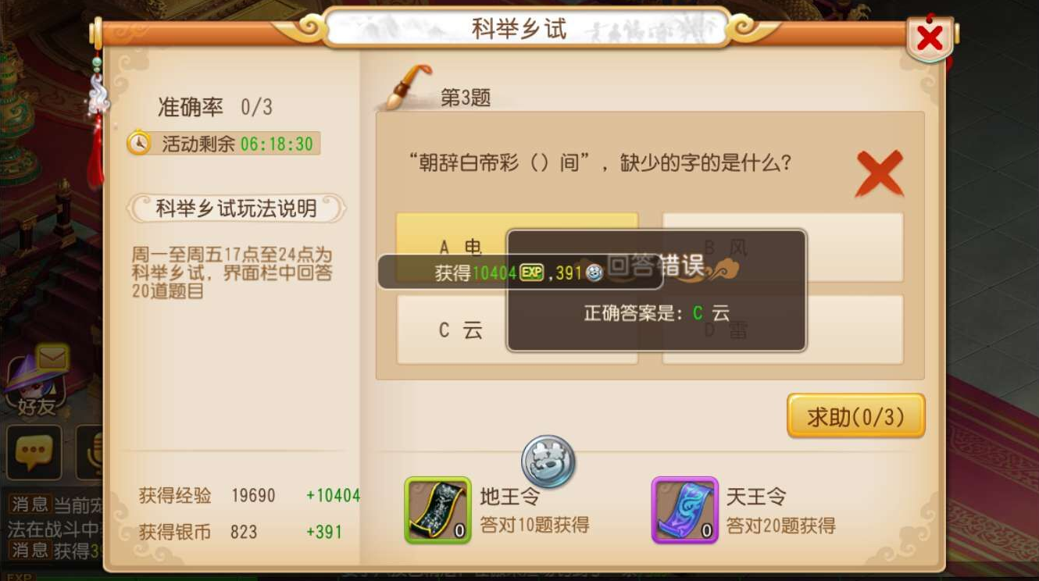

2 | 科举会试

3 | 科举殿试

4 | 错误提示

